Sheet1
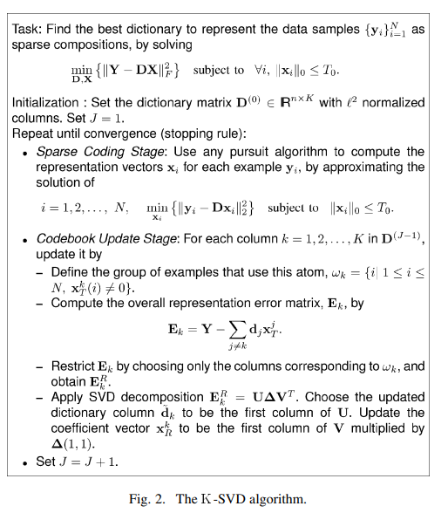
1. Sharifi_Leon-Garcia-1995-Estimation_of_shape_parameter_for_generalized_Gaussian_distributions_in_subband
 | Используется в качестве инструментов сжатия для видео и изображений. | Вычисляется:
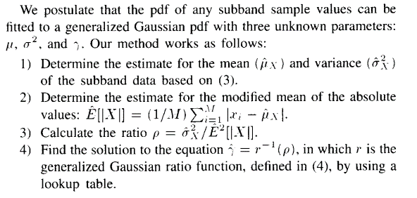

 |  | Методика расчета: 1) Определить оценку среднего и дисперсии субполосных данных на основе (3). 2) Определяем оценку для модифицированного среднего абсолютного значения значений. 3) Вычислить отношение. 4) Найдите решение уравнения относительно r, в котором r - это обобщенная функция соотношения Гаусса, определенная в (4), с помощью таблицы.

2. Image Quality Assessment: From Error Visibility to Structural Similarity Zhou Wang, Member, IEEE, Alan Conrad Bovik, Fellow, IEEE, Hamid Rahim Sheikh, Student Member, IEEE, and Eero P. Simoncelli, Senior Member, IEEE
 | Вводится альтернативная доп. Структура для оценки качества, основанную на ухудшении структурной информации. Объективные показатели качества изображения могут быть классифицированы в зависимости от наличия оригинального (без искажений) изображения, с которым необходимо сравнить искаженное изображение.
 | В данной статье основное внимание уделяется оценке каечства полного эталонного изображения.
 | The simplest and most widely used full-reference quality metric is the mean squared error (MSE). | Полностью и детально процесс описан в статье на странице 2.
 |  | contrast sensitivity function (CSF)
 |  | В статье особое внимание уделяется мере оценке качества изображения.
 |  | На странице 5 - similarity measure, используются формулы для ее вычисления. Суть в том, что x, y - два сигнала с каждого изображения, как я поняла, эталон и искаженное. В основном, используют мат.ожидание и дисперсию.
3. Gradient Magnitude Similarity Deviation: An Highly Efficient Perceptual Image Quality Index Wufeng Xue, Lei Zhang, Member IEEE, Xuanqin Mou, Member IEEE, and Alan C. Bovik, Fellow, IEEE
 | This paper focuses on FR-IQA models.
 | Gradient Magnitude Similarity Deviation (Отклонение подобия величины градиента)

 |  | Формулы для вычисления quality score описаны на странице 4.
 |  | The final IQA index, namely Gradient Magnitude Similarity Deviation (GMSD). Формула (6)
 |  | We devised a simple FR-IQA model called gradient magnitude similarity deviation (GMSD), where the pixel-wise gradient magnitude similarity (GMS) is used to capture image local quality, and the standard deviation of the overall GMS map is computed as the final image quality index.
4. Gradient Direction for Screen Content Image Quality Assessment Zhangkai Ni, Lin Ma, Member, IEEE, Huanqiang Zeng, Member, IEEE, Canhui Cai, Senior Member, IEEE, and Kai-Kuang Ma, Fellow, IEEE
 | В данной работе исследуется вопрос влияния градиента на получение изображения (SCI). В частности, в предложенный подход сначала извлекает направление градиента на основе локальной информации о величине градиента изображения, что не только сохраняет согласованность направления градиента в локальных областях, но и демонстрирует чувствительность к искажениям, вносимым в изображение. | 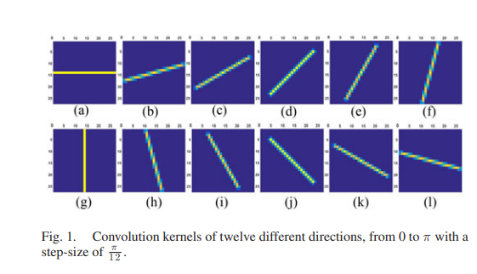

 |  | (Ядро, используемое в формулах представлено в виде отрезка)
 |  | Вычисление градиента выполняется по формуле (1), градиент вычисляется для 12 направлений и его вычисление это операция свертки градиенты на соответсвующий множитель, градиент вычисляется для каждого пикселя. Далее вычисляются производные по направлению в вертикальном и горизонтальном составляющих на основе компонентов яркости по формуле (3).
 |  | Для искаженных изображений в результате изменением контраста, все значения пикселей изменяются для изменения информации о контрасте, что приводит к изменению распределений по всем направлениям.

 |  | ТО предложенное направление градиента рассматривается как эффективный фактор для оценки качества.
 |  | Вычисление карт направлений градиента, и карт сходства направлений градиента могут быть вычислены по формуле (5).
 |  | По формуле (7) вводится новая метрика качества основанная на вычислении градиентов, где Gr и Gd - карты величины градиента эталонного и искаженного изображения, рассчитанные по формуле (2). Формула (8) позволяет связать направление градиентного сходства (DS) и направление градиента (MS), в итоге получаем величину GS - единая карта градиентного сходства. В итоге получаем единую метрику качества GSS для оценки качества изображения полученную по формуле (9), чем выше показатель GSS, тем больше диапазон искажений, и, следовательно, тем ниже качество изображения.

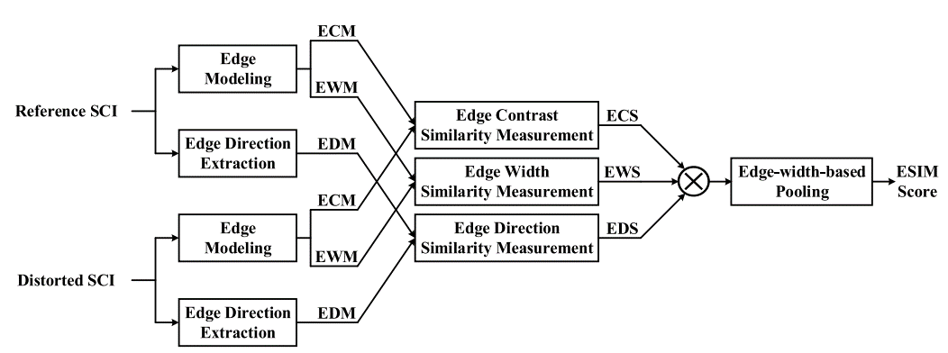
5. Ni_et_al-2017-ESIM
 | Важные особенности краев в изображении извлекаются и используются для проведения IQA для SCIs

 | Идея - используются три характерные особенности краев - контраст, ширина, направление.
 | Первые два атрибута генерируются из входного изображения, в то время как последний выводится непосредственно из входного изображения.
 | Извлечение этих трех признаков будет выполнено для эталонного и искаженного по отдельности.

 |  | Stage 1: Computation of Three Edge-Feature Maps (странциа 4)
 |  | 1)Edge Contrast Map (ECM) and Edge Width Map (EWM)
 |  | 2) Edge Direction Map (EDM)
 |  | Stage 2: Computation of Three Edge Similarity Measurements
 |  | По формуле (11) вычисляются ECM, EWM, EDM
 |  | the total edge similarity measurement, denoted as S(x, y) - по формуле (12)

 |  | Вместо того, чтобы просто брать среднее значение по комбинированной карте атрибутов края S (x, y), интуитивно следует рассмотреть надлежащий процесс взвешивания, поскольку все пиксели изображения не одинаково воспринимаются HVS. Для этого мы исследовали несколько различных атрибутов ребер для взвешивания. Оказывается, что информация о ширине края является наиболее эффективным полем данных, которое должно быть включено для взвешивания. Этот вероятно, это связано с тем, что восприятие HVS очень чувствительно к структуре края, которая тесно связана с шириной края. Для достижения вышеупомянутой цели на основе существующего поля данных EWM можно разработать простые и в то же время эффективные весовые коэффициенты следующим образом. Если местоположение пикселя (x, y) исходного или искаженного SCI имеет большую ширину края w (будь то в эталонном SCI или искаженном SCI), это означает, что HVS будет довольно чувствителен к этому положению.

 |  | Формула (14) - итоговая оценка

6. Screen Content Image Quality Assessment Using Multi-Scale Difference of Gaussian Ying Fu, Huanqiang Zeng , Senior Member, IEEE, Lin Ma , Zhangkai Ni , Jianqing Zhu, Member, IEEE, and Kai-Kuang Ma , Fellow, IEEE
 | Используется MDOG для эффективной характеристики информации о краях эталонного и искаженного SCIs

 |  | EM вычисляется по формуле (1)
 |  | ES вычисляется по формуле (4)
 |  | Итоговая оценка вычисляется по формуле (6)

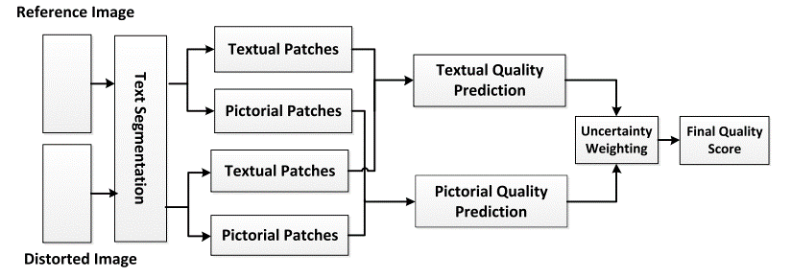
7. Objective Quality Assessment of Screen Content Images by Uncertainty Weighting Yuming Fang, Member, IEEE, Jiebin Yan, Jiaying Liu, Member, IEEE, Shiqi Wang, Qiaohong Li, and Zongming Guo, Member, IEEE
 | full-reference objective quality assessment metric for screen content images

 |  | segment the SCI into pictorial and textual regions

 |  | represents the visual quality of textual patch m - формула (6)
 |  | the visual quality score of each pictorial patch is represented by the average value of the visual quality map as follows - формула (17)
 |  | Итоговая оценка по формуле (22)

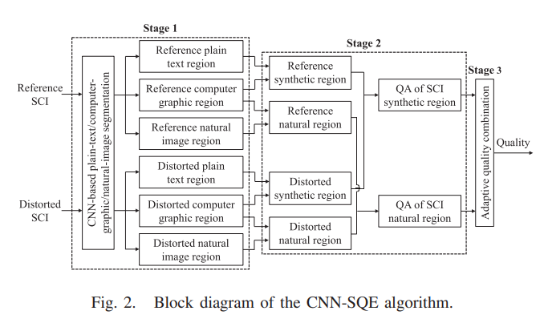
8. Quality Assessment of Screen Content Images via Convolutional-Neural-Network-Based Synthetic/Natural Segmentation
This paper presented an FR algorithm for quality assessment of screen content images based on separate measures of the edge-structure degradations for different segmented regions. | Во-первых, чтобы избежать строгой двухклассовой сегментации, обычно принятой в предыдущих работах, мы предлагаем классифицировать область SCI на три категории: (1) обычный текст, (2) компьютерная графика / мультфильмы и (3) естественные изображения, на основе которых нестрогая двухкатегорийная (т.е. "синтетический" и "натуральный") построена схема сегментации.

 | In the second stage, the Laplacian of Gaussian filters are first applied on the contrast maps to extract the edge information, and then the edge-structure degradation for each region is modeled and measured to produce the region-based quality degradation scores. The final stage adaptively combines the various quality estimates obtained from each region to yield an overall quality degradation estimate based on the region area.

 |  | 1)Image Preprocessing: The image preprocessing stage includes local normalization and candidate patch selection.
 |  | 2)Network Architecture: The architecture of our proposed CNN model for SCI segmentation is shown in Figure 4
 |  | 3) Network Training and SCI Segmentation:
 |  | QA of SCI Synthetic Region: формула (26)
 |  | QA of SCI Natural Region: формула (39)
 |  | Quality Combination: формула (42)

9. Image Sharpness Assessment by Sparse Representation Leida Li, Dong Wu, Jinjian Wu, Haoliang Li, Weisi Lin, Fellow, IEEE, and Alex C. Kot, Fellow, IEEE
 | предложена новая метрика резкости изображения NR, основанная на изученном словаре из natural image patches, которая, как было доказано, способна захватывать высокоуровневые особенности для анализа изображений. | Изначально обучается словарь, затем оценивается резкость изображения

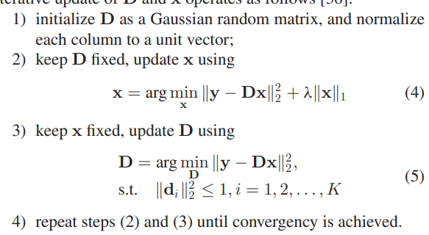

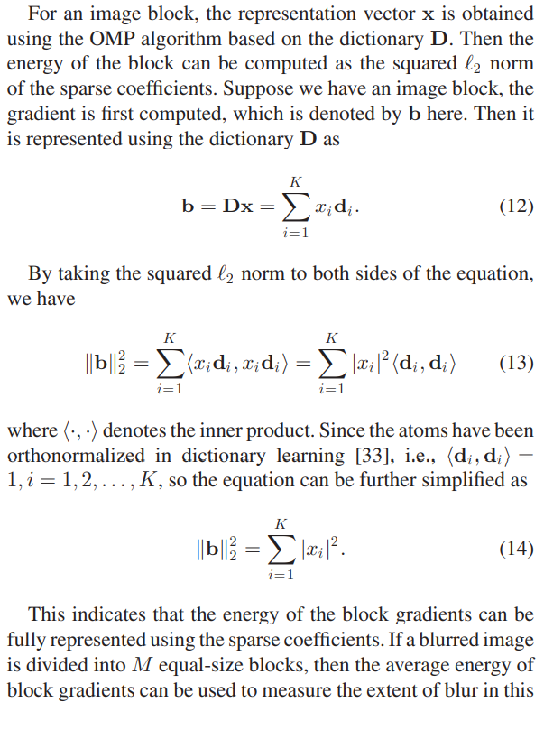

 |  | Оценка качества -

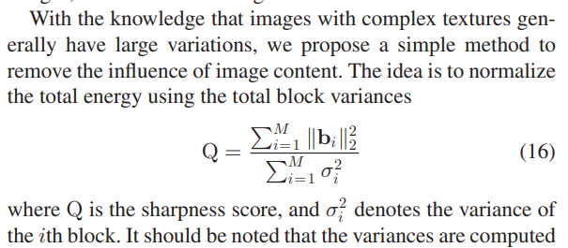

 |  | По формуле (16) вычисляется, если изображение имеет вид -
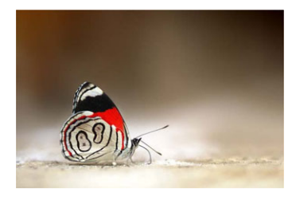

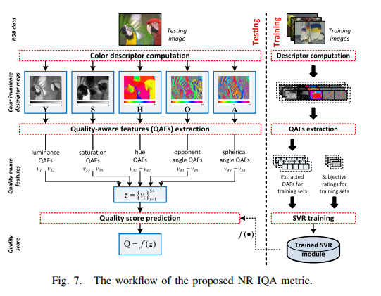
10. Lee_Plataniotis-2016-Toward_a_No-Reference_Image_Quality_Assessment_Using_Statistics_of_Perceptual
+ | В этой статье предлагаются параметрические модели, описывающие общие характеристики хроматических данных в естественных изображениях. Они обеспечивают информативные сигналы для количественной оценки визуального дискомфорта, вызванного наличием хроматических искажений изображения.

 |  | По формуле (23) вычисляетя итоговая оценка качества.
11. No-Reference Image Quality Assessment in the Spatial Domain Anish Mittal, Anush Krishna Moorthy, and Alan Conrad Bovik, Fellow, IEEE
 |  | Given a (possibly distorted) image, first compute locally normalized luminances via local mean subtraction and divisive normalization
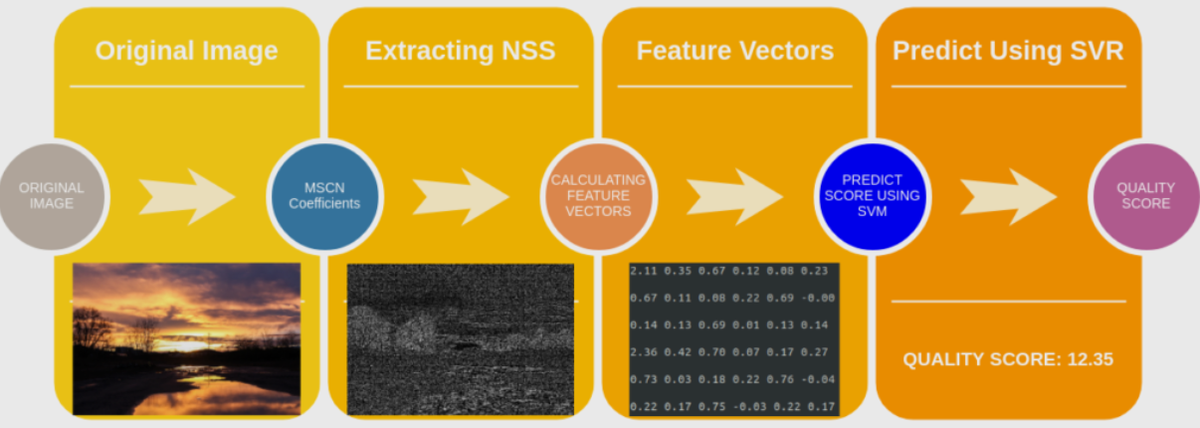

 |  | Step 1: Extract Natural Scene Statistics (NSS) The distribution of pixel intensities of natural images differs from that of distorted images. This difference in distributions is much more pronounced when we normalize pixel intensities and calculate the distribution over these normalized intensities. In particular, after normalization pixel intensities of natural images follow a Gaussian Distribution (Bell Curve) while pixel intensities of unnatural or distorted images do not. The deviation of the distribution from an ideal bell curve is therefore a measure of the amount of distortion in the image. We have shown this in the Figure below.
 |  | https://learnopencv.com/wp-content/uploads/2018/06/normalized-luminance-difference.png

 |  | Mean Substracted Contrast Normalization (MSCN) There are a few different ways to normalize an image. One such normalization is called Mean Substracted Contrast Normalization (MSCN). The figure below shows how to calculate MSCN coefficients.
 |  | https://learnopencv.com/wp-content/uploads/2018/06/steps-mscn-coefficients.png

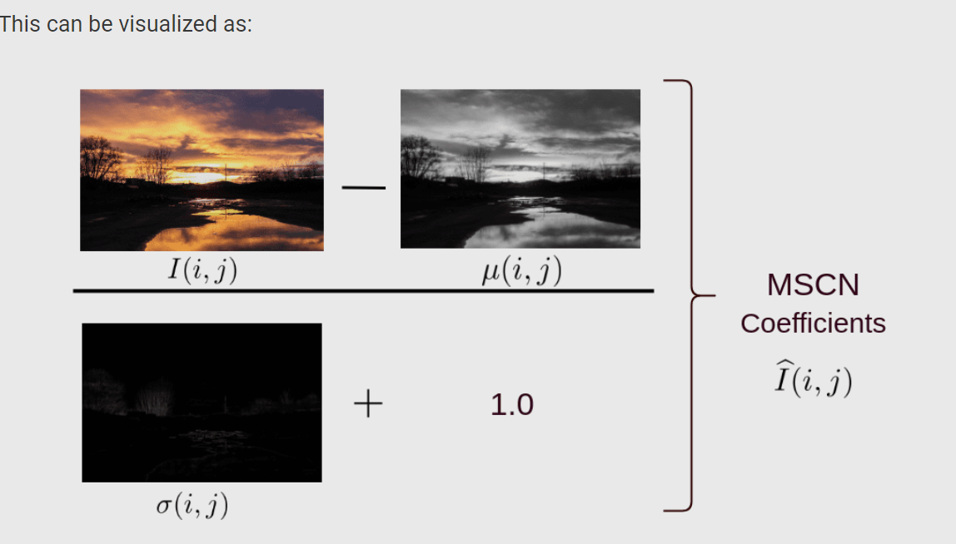

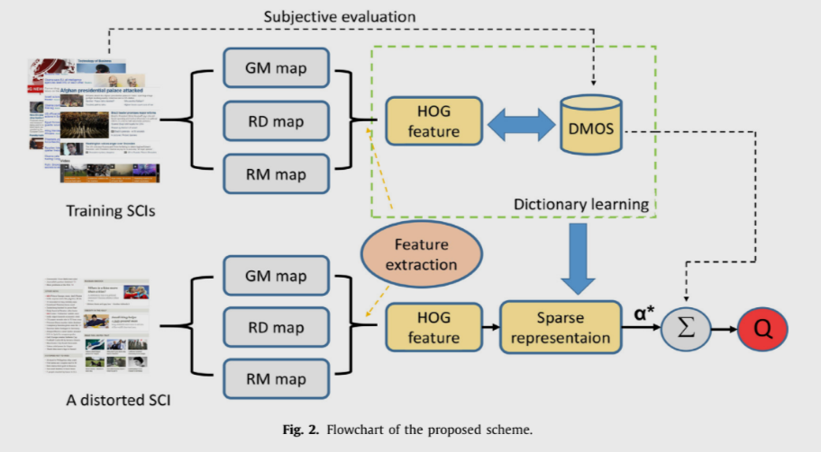
12. No reference quality evaluation for screen content images considering texture feature based on sparse representation Jiachen Yanga , Jiacheng Liua,∗ , Bin Jianga , Wen Lub
 | A dictionary is built by combining a set of SCIs with different distorted versions. Next HOG features extracted from gradient maps are encoded in the dictionary by means of sparse representation. Finally, the coding coefficients are exploited to linearly weight the corresponding differential mean opinion score (DMOS) to predict the objective scores of SCIs.

 |  | histogram of oriented gradient
 |  | Therefore, a blind quality evaluation scheme for SCIs is designed via sparse representation as demonstrated in Fig. 2.

 |  | gradient magnitude map (GM), relative gradient direction map (RD) and relative gradient magnitude map

13. A Gabor Feature-Based Quality Assessment Model for the Screen Content Images Zhangkai Ni, Huanqiang Zeng , Senior Member, IEEE, Lin Ma , Member, IEEE, Junhui Hou , Member, IEEE, Jing Chen, Member, IEEE, and Kai-Kuang Ma , Fellow, IEEE
 | full-reference image quality assessment (IQA) model using the extracted Gabor features, called Gabor feature-based model (GFM), is proposed for conducting objective evaluation of screen content images (SCIs). | 1) Color Space Conversion: As a full-reference IQA model, both the reference SCI (denoted by r in the subscript) and the distorted SCI (denoted by d in the subscript) are converted from the RGB color space to the LMN color space for decorrelating the luminance and chrominance components. 2) Extraction of the Gabor Features for the Luminance: The horizontal- and vertical-oriented imaginary-part Gabor filters are respectively used to convolve with the luminance component Lr(x, y) of the reference SCI and the luminance component Ld (x, y) of the distorted SCI. Note that the imaginary-part Gabor filter can effectively detect edge, which is the salient and sensitive attribute of the HVS. The filtered results are combined to generate the Gabor feature maps, Gr(x, y) and Gd (x, y), of the reference and the distorted SCIs, respectively. 3) Similarity Measurements: The Gabor feature similarity measurement will be conducted by comparing the Gabor feature maps Gr(x, y) and Gd (x, y) to arrive at the Gabor feature similarity map SG (x, y). Likewise, the chrominance component’s similarity map SC(x, y) will be computed based on the chrominance component maps Mr(x, y), Md (x, y), Nr(x, y), and Nd (x, y). 4) Feature Pooling: The generated similarity maps, SG(x, y) and SC(x, y), will be fused by the proposed Gabor-feature-based pooling strategy for yielding the final IQA evaluation score.

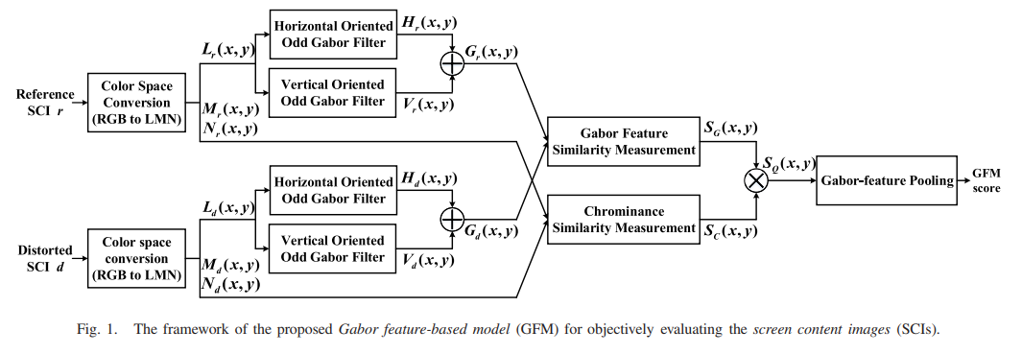

 |  | Итоговая оценка вычисляется по формуле (12)

14. Screen Content Image Quality Assessment With Edge Features in Gradient Domain RUIFENG WANG, HUAN YANG , (Member, IEEE), ZHENKUAN PAN, BAOXIANG HUANG, AND GUOJIA HOU
 | The novelty of the EFGD model is that the proposed edge features (e.g., edge sharpness, edge brightness/ contrast and edge chrominance) are all extracted from the gradient map of input SCIs
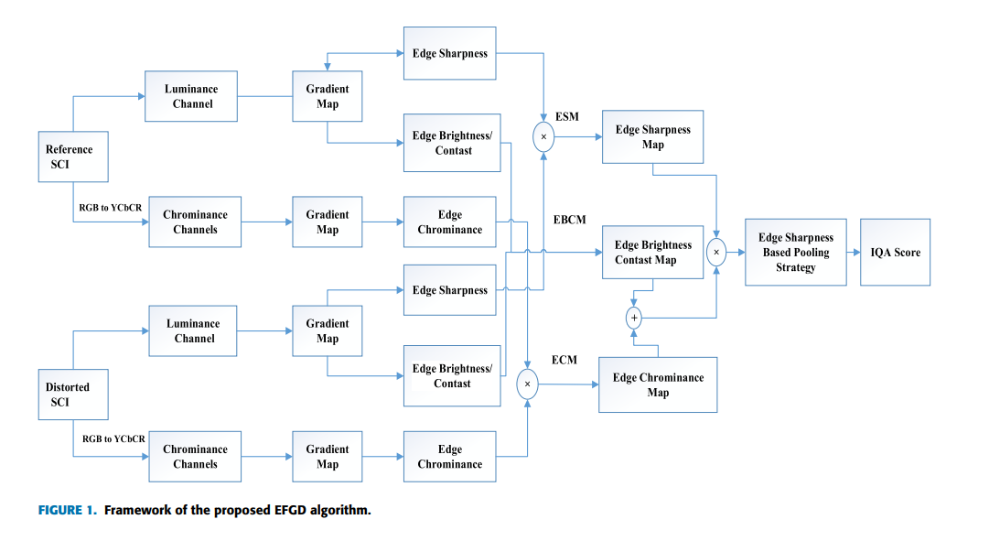

 |  | (1) Chromaticity Space Conversion: Reference and distorted SCIs are converted from RGB color space to YCbCr color space for separating their luminance channels and chrominance channels. (2) Edge Feature Extraction in Gradient Domain: For the luminance channel and chrominance channels of SCIs, three edge features are extracted on the gradient map: edge sharpness, edge brightness/contrast and edge chrominance. (3) Similarity Measurement: In the process of obtaining the final similarity map, we fuse the ESM, EBCM and ECM through the proposed adaptive weighting algorithm. (4) Pooling Strategy: The final IQA score is obtained by pooling the final similarity map with the edge sharpness based pooling strategy

15. Blind Image Quality Assessment Using Joint Statistics of Gradient Magnitude and Laplacian Features Wufeng Xue, Xuanqin Mou, Member, IEEE, Lei Zhang, Senior Member, IEEE, Alan C. Bovik, Fellow, IEEE, and Xiangchu Feng
 | employ an adaptive procedure to jointly normalize the GM and LOG features, and show that the joint statistics of normalized GM and LOG features have desirable properties for the BIQA task

 |  | Не поняла, как в итоге считается итоговая оценка качества(???)

 |  | То есть, насколько я поняла по статье, то оценка эта высчитывается как комбинированная оценка двух. Для каждой оценка есть, а по отдельности - нет.
16. A LOG-GABOR FEATURE-BASED QUALITY ASSESSMENT MODEL FOR SCREEN CONTENT IMAGES (Heng Guo, Kai-Kuang Ma, and Huanqiang Zeng)
 | В данной статье рассматривается модель для оценки качества изображения, на основе признаков Лог-Габор (LGFM). В предложенном исследовании фильтр используется для извлечения признаков из яркости эталонных и искаженных для оценки их степени искаженности. | На первом этапе эталонный SCI (обозначенный r) и искаженный SCI (обозначенный d) преобразуются из цветового пространства RGB в цветовое пространство LMN при использовании формулы. Далее приводится формула для расчета качества изображения и схема которая включает в себя знание трех компонент яркости и цветности для каждого конкретного пикселя. На втором этапе фильтры log-Gabor используются для свертки с компонентом яркости эталонного SCI и искаженного SCI для создания их карт признаков лог-Габора. На третьем этапе степень измеряеются сходства между их картами признаков log-Gabor (для яркости). Такая же практика измерения будет применена к отдельно для компонентов цветности. На последнем этапе эти измерения будут объединены для получения окончательного балла оценки IQA

 |  | Для извлечения фичей используется операция свертки, причем она осуществляется для горизонтальной и вертикальной составляющей, таким образом мы получаем компоненту яркости. Далее рассчитывается мера сходства между эталонным и искаженным изображением по формуле (7) вычисляется SGl (x, y). Здесь же оценивается степень ухудшения изображения по средством формулы (8) вычисляется SC (x, y). После получения измерений сходства для компонентов яркости и двух компонентов цветности, вычисляется локальная оценка качества SQ(x, y) по формуле (9).
 |  | Для генерации весовой карты исходят из следующего: рассматривают отклик для каждого пикселя посредством оценки эталонного и искаженного изображения. Чем больше отклик тем больше коэффициент. Исходя из этого строится формула для рассчета весовых коэффициентов (10). В результате оценивается суммарное положение всех весовых коэффициентов для пикселей по данным средневзвешенного значения по формуле (11). По простому делается усреднение по всему изображению.

17. Visual Information Measurement with Quality Assessment (Jinjian Wu, Guangming Shi, Man Zhang, and Guanmi Chen School of Electronic Engineering, Xidian University, Xi’an, Shannxi, China)
 | В данной работе для измерения визуальной информации предлагается индекс визуальных паттернов, основанный на разреженном представлении. Хотя различные изображения имеют красочное и разнообразное визуальное содержание, они имеют общие паттерны. Поэтому мы сначала извлекаем блоки из исходных изображений для базовых атомов кластеризации, после чего составляется полный словарь, состоящий из этих базовых паттернов. Затем, для данного изображения, каждый блок разреженно представлен с помощью полного словаря, и визуальная информация каждого блока вычисляется в соответствии с разреженными коэффициентами. | 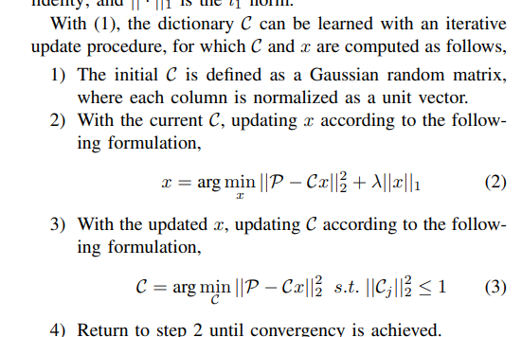
 | По формуле (9) вычисляется оценка качества

18. Zhou_et_al-2018-Local_and_Global_Feature_Learning_for_Blind_Quality_Evaluation_of_Screen
 | Процесс состоит из двух этапов: локальное и глобального обучения признаков и прогнозирования воспринимаемого качества. На этапе обучения признаков локальные и глобальные словари составляются заранее.
 | На этапе прогнозирования качества восприятия на этапе прогнозирования качества восприятия применяется SVR для определения общей оценки качества.

 | Методы обучения локальным качественным признакам включают в себя локальное извлечение признаков, локальный словарь и кодирование локальных признаков. (страница 3)
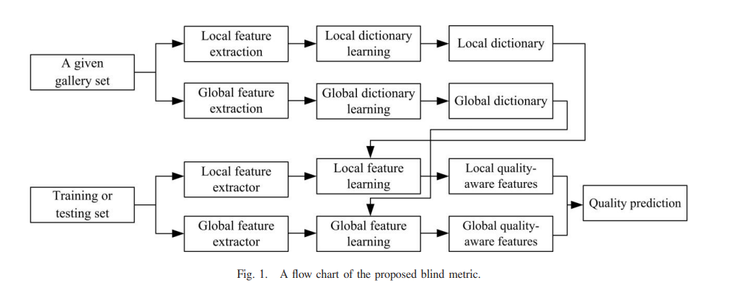

19. Blind Image Quality Assessment of Screen Content Images via Fisher Vector Coding
 | эффективный метод слепой оценки качества изображения (BIQA) для изображений содержимого экрана (SCI), основанный на векторном кодировании Фишера
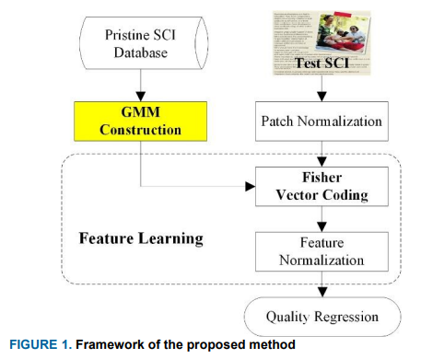

 | Структура метода

 | 1. Из SCI создается специальная гауссовская смешанная модель (GMM)
 | 2. С построенным GMM протестированное изображение может быть закодировано с помощью FVC для извлечения признака качества. FVC вычисляет частную производную распределения Гаусса для каждого локального компонента и характеризует изображение с помощью вектора градиента функции. После процесса FVC размер признаков изображения значительно увеличивается, а полученные векторы содержат не только информацию о компонентах, но также информацию о среднем значении и дисперсии для каждого компонента, которые можно лучше использовать для описания информации изображения. Также вектор Фишера, как частная производная, содержит изменение направления каждой компоненты распределения Гауссa => даже если мы встретим два изображения с одинаковыми компонентами, их содержание и искажение все равно можно будет эффективно различить на основе информации о направлении в полученных векторах градиента.

 | Оценка качества достигается с помощью SVR

 | Формулы (2), (3), (4)

20. Blind Quality Assessment of Screen Content Images Via Macro-Micro Modeling of Tensor Domain Dictionary
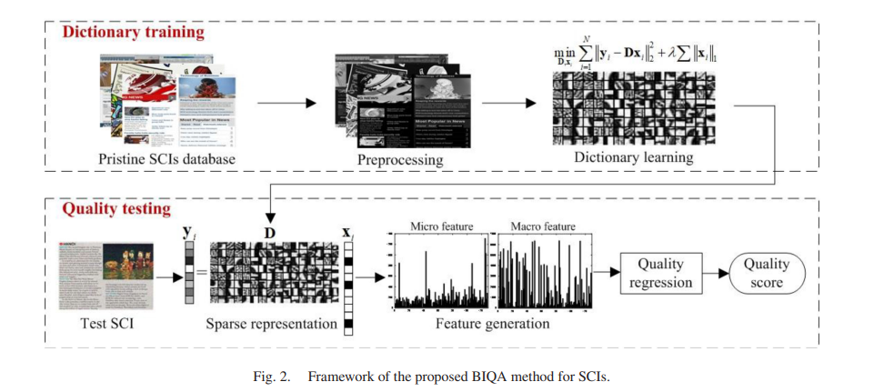 | 1. Для обучения словаря используется алгоритм K-SVD. Изученный словарь не требуется обновлять, и его можно напрямую использовать для кодирования признаков на этапе тестирования. 2. Разреженное кодирование используется для получения желаемого представления признаков, поскольку оно может представлять входной сигнал как разреженную линейную комбинацию атомов в словаре, означает, что большинство коэффициентов равны нулю. 3. После разреженного представления векторы признаков рассчитываются из тестового изображения. В этом пространстве словаря эти векторы признаков должны быть соединены в окончательный вектор признаков для изображения (удобный для регрессии качества).

 | 1. Тензорное разложение - разложение RGB-каналов вместо анализа серого изображения. Позволяет не потерять информацию о цветах, которая может помочь в оценке качества. 2. Обучение словаря фич на основе главных компонент 3. Разреженное кодирование - получение кодировки изображения для каждого атома словаря. (Позволяет в дальнейшем проводить как макро, так и микро анализ изображения.?) 4. Получение микро и макро фич изображения - анализ состава каждого атома словаря, и количественных ненулевых значений фич в целом, формулы (8) и 9. 5. Регрессия качества - регрессия вектора для оценки итого качества по полученным оценкам микро и макро фич.
 | А - preprocessing
 | B - dictionary learning
 | C - sparse representation
 | D - feature generation
 | E - quality regression

 | Регрессия качества производится над извлеченными векторами признаков с использованием SVR. модель SVR сначала обучается с использованием набора обучающих изображений, затем обученная модель SVR используется для оценки качества тестирования

21. K-SVD: An Algorithm for Designing Overcomplete Dictionaries for Sparse Representation

